Synthèse
Synthèse de la conertation du Référentiel #1 |  | Synthèse de la conertation du Contrat v2

Vous avez été 8 contributeurs à nous faire part de vos commentaires |  | Vous avez été 2 contributeurs à nous faire part de vos commentaires
Au total, 60 commentaires ont été rédigés |  | Au total, 9 commentaires ont été rédigés
7 structures ont participé : |  | 2 structures ont participé :
 | 2 GRADeS (ayant rédigé 16 commentaires) |  | 1 GRADeS (ayant rédigé 3 commentaires)
 | 5 industriels (ayant rédigés 44 commentaires) |  | 1 industriel (ayant rédigés 6 commentaires)
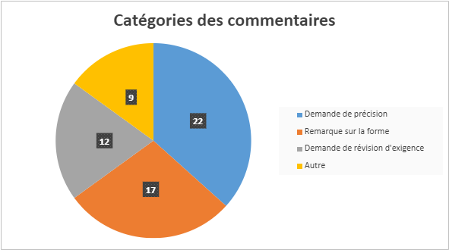
Catégories des commentaires
Demande de précision | 8 | 8
Demande de modification du contrat | 1 | 1

